반도체 수출 판가 증가율
반도체 수출 판가 증가율 yoy
Refresh | Last Update : 2026-06-01 10:00:57 |  |  |  |  |  |  |  | 수출데이터는 한달에 3번 매월 1일, 11일, 21일 발표합니다.
0 |  |  |  |  |  |  |  |  | 확정수출데이터는 매월 15일에 발표하고 전월 확정을 발표합니다.
Time Series (Company)
Frequency | M | Ascending | 0 |  |  |  |  |  | 수출데이터는 변동성 모멘텀, 상대강도 등 강한 섹터에서 수출데이터
Period(From) | 20070131 | Korean | 0 |  |  |  |  |  | 발표를 위주로 살피는게 중요하고, 약한 섹터에서는 수출데이터가 크게
Period(To) | CPD [20260601] |  |  |  |  |  |  |  | 급변하지 않는 이상 시장의 관심이 약합니다.

Code | A005930 |  |  |  |  |  |  |  | rs 및 변동성 모멘텀 + 기관 유동성 + 주요 거래대금 을 기둥으로 하고
Name | 삼성전자 |  |  |  |  |  |  |  | 거기에 조금더 확률을 높이기 위해 수출데이터를 보는 방법을 선호합니다.
Item Code | S300910 |  |  |  |  |  |  |  | 수출데이터를 주력 지표로 보고 있진 않습니다.
Unit | Local/Shares
Base Date

D A T E | 월간수정주가 | 디램판가 | 디램판가 yoy | 디램수출 yoy
2007-01-31 | 11,580 | 2282.1671195 |  | 673,429,633 |  | 22 | 30,610,437.86
2007-02-28 | 11,340 | 2080.080107 |  | 521,299,068 |  | 20 | 26,064,953.40
2007-03-30 | 11,260 | 1436.0642864 |  | 545,020,575 |  | 21 | 25,953,360.71
2007-04-30 | 11,480 | 1253.1915586 |  | 517,709,975 |  | 21 | 24,652,855.95
2007-05-31 | 10,700 | 1256.4750186 |  | 411,857,936 |  | 23 | 17,906,866.78
2007-06-29 | 11,320 | 1340.1394387 |  | 464,977,996 |  | 20 | 23,248,899.80
2007-07-31 | 12,280 | 1321.8146585 |  | 468,238,435 |  | 22 | 21,283,565.23
2007-08-31 | 11,820 | 1391.324109 |  | 524,072,000 |  | 22 | 23,821,454.55
2007-09-28 | 11,500 | 1447.5452777 |  | 472,642,496 |  | 20 | 23,632,124.80
2007-10-31 | 11,000 | 1291.1539437 |  | 449,158,887 |  | 21 | 21,388,518.43
2007-11-30 | 11,300 | 1428.430075 |  | 429,390,223 |  | 22 | 19,517,737.41
2007-12-28 | 11,120 | 1094.2401353 |  | 377,614,611 |  | 19 | 19,874,453.21
2008-01-31 | 11,900 | 1031.8421833 | -0.55 | 388,308,216 | -0.42 | 22 | 17,650,373.45 | -0.42
2008-02-29 | 11,200 | 1138.3693296 | -0.45 | 404,505,084 | -0.22 | 21 | 19,262,146.86 | -0.26
2008-03-31 | 12,460 | 1315.5591004 | -0.08 | 476,066,897 | -0.13 | 21 | 22,669,852.24 | -0.13
2008-04-30 | 14,220 | 1254.1787177 | 0.00 | 425,342,672 | -0.18 | 22 | 19,333,757.82 | -0.22
2008-05-30 | 14,820 | 1336.0880654 | 0.06 | 457,504,077 | 0.11 | 21 | 21,785,908.43 | 0.22
2008-06-30 | 12,500 | 1405.2222095 | 0.05 | 478,735,318 | 0.03 | 20 | 23,936,765.90 | 0.03
2008-07-31 | 11,280 | 1427.8309727 | 0.08 | 547,325,021 | 0.17 | 23 | 23,796,740.04 | 0.12
2008-08-29 | 10,320 | 1260.4472665 | -0.09 | 568,252,609 | 0.08 | 20 | 28,412,630.45 | 0.19
2008-09-30 | 10,780 | 1092.0841393 | -0.25 | 481,671,245 | 0.02 | 22 | 21,894,147.50 | -0.07
2008-10-31 | 10,700 | 850.73945189 | -0.34 | 368,762,884 | -0.18 | 21 | 17,560,137.33 | -0.18
2008-11-28 | 9,720 | 776.73353381 | -0.46 | 317,521,445 | -0.26 | 20 | 15,876,072.25 | -0.19
2008-12-30 | 9,020 | 791.41503657 | -0.28 | 273,625,655 | -0.28 | 21 | 13,029,793.10 | -0.34
2009-01-30 | 9,760 | 739.10391503 | -0.28 | 239,499,750 | -0.38 | 21 | 11,404,750.00 | -0.35
2009-02-27 | 9,540 | 759.22023326 | -0.33 | 259,880,934 | -0.36 | 20 | 12,994,046.70 | -0.33
2009-03-31 | 11,360 | 874.01353137 | -0.34 | 285,520,905 | -0.40 | 22 | 12,978,222.95 | -0.43
2009-04-30 | 11,840 | 875.20310306 | -0.30 | 334,438,036 | -0.21 | 22 | 15,201,728.91 | -0.21
2009-05-29 | 11,160 | 1024.7461048 | -0.23 | 378,436,687 | -0.17 | 20 | 18,921,834.35 | -0.13
2009-06-30 | 11,840 | 1001.8370919 | -0.29 | 414,883,782 | -0.13 | 22 | 18,858,353.73 | -0.21
2009-07-31 | 14,480 | 1139.9135587 | -0.20 | 488,517,707 | -0.11 | 23 | 21,239,900.30 | -0.11
2009-08-31 | 15,420 | 1217.8122841 | -0.03 | 508,988,054 | -0.10 | 21 | 24,237,526.38 | -0.15
2009-09-30 | 16,300 | 1313.8426606 | 0.20 | 534,108,311 | 0.11 | 22 | 24,277,650.50 | 0.11
2009-10-30 | 14,460 | 1609.8169201 | 0.89 | 633,155,805 | 0.72 | 21 | 30,150,276.43 | 0.72
2009-11-30 | 14,400 | 1706.7806816 | 1.20 | 687,308,121 | 1.16 | 21 | 32,728,958.14 | 1.06
2009-12-30 | 15,980 | 2546.3189261 | 2.22 | 807,443,588 | 1.95 | 21 | 38,449,694.67 | 1.95
2010-01-29 | 15,680 | 2788.8334875 | 2.77 | 807,930,639 | 2.37 | 20 | 40,396,531.95 | 2.54
2010-02-26 | 14,880 | 2655.1490421 | 2.50 | 768,519,880 | 1.96 | 20 | 38,425,994.00 | 1.96
2010-03-31 | 16,360 | 2882.7804337 | 2.30 | 937,605,598 | 2.28 | 22 | 42,618,436.27 | 2.28
2010-04-30 | 16,980 | 3544.4643695 | 3.05 | 976,081,687 | 1.92 | 22 | 44,367,349.41 | 1.92
2010-05-31 | 15,520 | 3841.4603154 | 2.75 | 1,122,629,515 | 1.97 | 20 | 56,131,475.75 | 1.97
2010-06-30 | 15,480 | 3790.7970959 | 2.78 | 1,084,988,677 | 1.62 | 22 | 49,317,667.14 | 1.62
2010-07-30 | 16,200 | 3819.7060462 | 2.35 | 1,190,506,118 | 1.44 | 22 | 54,113,914.45 | 1.55
2010-08-31 | 15,120 | 4029.1754818 | 2.31 | 1,299,691,941 | 1.55 | 22 | 59,076,906.41 | 1.44
2010-09-30 | 15,540 | 3524.539681 | 1.68 | 1,115,547,825 | 1.09 | 22 | 50,706,719.32 | 1.09
2010-10-29 | 14,900 | 3405.2558402 | 1.12 | 1,050,432,209 | 0.66 | 21 | 50,020,581.38 | 0.66
2010-11-30 | 16,520 | 2772.1864609 | 0.62 | 806,077,251 | 0.17 | 22 | 36,639,875.05 | 0.12
2010-12-30 | 18,980 | 2086.4881077 | -0.18 | 768,356,757 | -0.05 | 22 | 34,925,307.14 | -0.09
2011-01-31 | 19,620 | 1759.6312234 | -0.37 | 728,227,253 | -0.10 | 21 | 34,677,488.24 | -0.14
2011-02-28 | 18,460 | 2194.5464979 | -0.17 | 713,959,932 | -0.07 | 20 | 35,697,996.60 | -0.07
2011-03-31 | 18,640 | 2546.288431 | -0.12 | 852,591,834 | -0.09 | 22 | 38,754,174.27 | -0.09
2011-04-29 | 17,860 | 2554.6111853 | -0.28 | 853,039,088 | -0.13 | 21 | 40,620,908.95 | -0.08
2011-05-31 | 18,040 | 2719.0998015 | -0.29 | 846,643,658 | -0.25 | 21 | 40,316,364.67 | -0.28
2011-06-30 | 16,520 | 2809.3791004 | -0.26 | 823,113,802 | -0.24 | 21 | 39,195,895.33 | -0.21
2011-07-29 | 16,880 | 2675.3419178 | -0.30 | 702,371,693 | -0.41 | 21 | 33,446,271.10 | -0.38
2011-08-31 | 14,880 | 2427.3808961 | -0.40 | 705,869,014 | -0.46 | 22 | 32,084,955.18 | -0.46
2011-09-30 | 16,800 | 2279.8516879 | -0.35 | 655,015,753 | -0.41 | 22 | 29,773,443.32 | -0.41
2011-10-31 | 19,360 | 2368.5780575 | -0.30 | 638,056,084 | -0.39 | 20 | 31,902,804.20 | -0.36
2011-11-30 | 20,080 | 2034.7556521 | -0.27 | 629,101,683 | -0.22 | 22 | 28,595,531.05 | -0.22
2011-12-29 | 21,160 | 1813.5173032 | -0.13 | 643,575,580 | -0.16 | 21 | 30,646,456.19 | -0.12
2012-01-31 | 22,140 | 2002.7997678 | 0.14 | 568,278,612 | -0.22 | 22 | 25,830,846.00 | -0.26
2012-02-29 | 24,120 | 1945.9831196 | -0.11 | 565,796,538 | -0.21 | 21 | 26,942,692.29 | -0.25
2012-03-30 | 25,500 | 2050.6797631 | -0.19 | 664,609,521 | -0.22 | 21 | 31,648,072.43 | -0.18
2012-04-30 | 27,800 | 2126.3695062 | -0.17 | 637,141,744 | -0.25 | 21 | 30,340,083.05 | -0.25
2012-05-31 | 24,220 | 2341.0155819 | -0.14 | 710,468,030 | -0.16 | 23 | 30,889,914.35 | -0.23
2012-06-29 | 24,020 | 2499.177878 | -0.11 | 719,534,804 | -0.13 | 20 | 35,976,740.20 | -0.08
2012-07-31 | 26,180 | 2656.3636069 | -0.01 | 663,451,515 | -0.06 | 22 | 30,156,887.05 | -0.10
2012-08-31 | 24,660 | 2544.2368904 | 0.05 | 641,010,562 | -0.09 | 22 | 29,136,843.73 | -0.09
2012-09-28 | 26,920 | 2455.2096454 | 0.08 | 641,103,115 | -0.02 | 20 | 32,055,155.75 | 0.08
2012-10-31 | 26,200 | 2337.4202563 | -0.01 | 627,291,838 | -0.02 | 21 | 29,871,039.90 | -0.06
2012-11-30 | 28,120 | 2213.4326726 | 0.09 | 557,513,888 | -0.11 | 22 | 25,341,540.36 | -0.11
2012-12-28 | 30,440 | 2004.3943543 | 0.11 | 569,028,315 | -0.12 | 19 | 29,948,858.68 | -0.02
2013-01-31 | 28,960 | 2323.5932287 | 0.16 | 528,219,428 | -0.07 | 22 | 24,009,974.00 | -0.07
2013-02-28 | 30,880 | 2537.099801 | 0.30 | 577,939,664 | 0.02 | 20 | 28,896,983.20 | 0.07
2013-03-29 | 30,540 | 2878.2055644 | 0.40 | 722,470,755 | 0.09 | 20 | 36,123,537.75 | 0.14
2013-04-30 | 30,400 | 2962.5097354 | 0.39 | 724,997,825 | 0.14 | 22 | 32,954,446.59 | 0.09
2013-05-31 | 30,760 | 3539.5621129 | 0.51 | 776,500,429 | 0.09 | 23 | 33,760,888.22 | 0.09
2013-06-28 | 26,840 | 3574.0039158 | 0.43 | 882,053,087 | 0.23 | 19 | 46,423,846.68 | 0.29
2013-07-31 | 25,600 | 4442.0883545 | 0.67 | 935,239,059 | 0.41 | 23 | 40,662,567.78 | 0.35
2013-08-30 | 27,360 | 5795.7757787 | 1.28 | 892,071,898 | 0.39 | 21 | 42,479,614.19 | 0.46
2013-09-30 | 27,340 | 6445.0116552 | 1.63 | 908,422,846 | 0.42 | 21 | 43,258,230.76 | 0.35
2013-10-31 | 29,300 | 6502.4871939 | 1.78 | 950,538,780 | 0.52 | 21 | 45,263,751.43 | 0.52
2013-11-29 | 29,880 | 6947.3119545 | 2.14 | 1,076,665,228 | 0.93 | 21 | 51,269,772.76 | 1.02
2013-12-30 | 27,440 | 7007.7644107 | 2.50 | 1,238,990,968 | 1.18 | 20 | 61,949,548.40 | 1.07
2014-01-29 | 25,600 | 6542.669915 | 1.82 | 1,050,460,331 | 0.99 | 20 | 52,523,016.55 | 1.19
2014-02-28 | 26,980 | 6485.2642228 | 1.56 | 938,858,731 | 0.62 | 20 | 46,942,936.55 | 0.62
2014-03-31 | 26,860 | 6719.8567376 | 1.33 | 1,181,842,036 | 0.64 | 21 | 56,278,192.19 | 0.56
2014-04-30 | 26,860 | 6396.9509713 | 1.16 | 1,141,044,615 | 0.57 | 22 | 51,865,664.32 | 0.57
2014-05-30 | 28,860 | 8002.3084363 | 1.26 | 1,198,004,790 | 0.54 | 21 | 57,047,847.14 | 0.69
2014-06-30 | 26,440 | 7275.1953552 | 1.04 | 1,233,491,912 | 0.40 | 20 | 61,674,595.60 | 0.33
2014-07-31 | 26,860 | 6630.9975737 | 0.49 | 1,291,583,055 | 0.38 | 23 | 56,155,785.00 | 0.38
2014-08-29 | 24,680 | 10082.696325 | 0.74 | 1,365,012,569 | 0.53 | 20 | 68,250,628.45 | 0.61
2014-09-30 | 23,680 | 10560.830327 | 0.64 | 1,399,992,248 | 0.54 | 22 | 63,636,011.27 | 0.47
2014-10-31 | 24,880 | 11842.726911 | 0.82 | 1,312,579,163 | 0.38 | 21 | 62,503,769.67 | 0.38
2014-11-28 | 25,740 | 13514.621639 | 0.95 | 1,388,927,398 | 0.29 | 20 | 69,446,369.90 | 0.35
2014-12-30 | 26,540 | 14448.885833 | 1.06 | 1,423,676,174 | 0.15 | 21 | 67,794,103.52 | 0.09
2015-01-30 | 27,300 | 14462.313834 | 1.21 | 1,345,216,460 | 0.28 | 21 | 64,057,926.67 | 0.22
2015-02-27 | 27,140 | 12507.222997 | 0.93 | 1,261,827,463 | 0.34 | 20 | 63,091,373.15 | 0.34
2015-03-31 | 28,820 | 13251.215716 | 0.97 | 1,237,860,991 | 0.05 | 22 | 56,266,408.68 | -0.00
2015-04-30 | 28,200 | 12470.520347 | 0.95 | 1,197,041,507 | 0.05 | 22 | 54,410,977.59 | 0.05
2015-05-29 | 26,140 | 7732.8693872 | -0.03 | 1,190,377,808 | -0.01 | 20 | 59,518,890.40 | 0.04
2015-06-30 | 25,360 | 7956.8605925 | 0.09 | 1,287,001,513 | 0.04 | 22 | 58,500,068.77 | -0.05
2015-07-31 | 23,700 | 8076.8166427 | 0.22 | 1,305,691,717 | 0.01 | 23 | 56,769,205.09 | 0.01
2015-08-31 | 21,780 | 10831.758648 | 0.07 | 1,164,989,221 | -0.15 | 21 | 55,475,677.19 | -0.19
2015-09-30 | 22,680 | 12083.557689 | 0.14 | 1,158,271,839 | -0.17 | 22 | 52,648,719.95 | -0.17
2015-10-30 | 27,440 | 10702.016794 | -0.10 | 1,172,900,373 | -0.11 | 21 | 55,852,398.71 | -0.11
2015-11-30 | 25,680 | 10859.573432 | -0.20 | 1,047,368,935 | -0.25 | 21 | 49,874,711.19 | -0.28
2015-12-30 | 25,200 | 10098.688709 | -0.30 | 985,693,620 | -0.31 | 21 | 46,937,791.43 | -0.31
2016-01-29 | 23,000 | 8955.176438 | -0.38 | 995,033,833 | -0.26 | 20 | 49,751,691.65 | -0.22
2016-02-29 | 23,560 | 9759.4187414 | -0.22 | 960,765,978 | -0.24 | 21 | 45,750,760.86 | -0.27
2016-03-31 | 26,240 | 9894.0257778 | -0.25 | 1,139,330,708 | -0.08 | 22 | 51,787,759.45 | -0.08
2016-04-29 | 24,900 | 10579.311314 | -0.15 | 945,081,406 | -0.21 | 21 | 45,003,876.48 | -0.17
2016-05-31 | 25,840 | 10724.977267 | 0.39 | 1,069,862,278 | -0.10 | 21 | 50,945,822.76 | -0.14
2016-06-30 | 28,500 | 15141.92641 | 0.90 | 1,081,260,435 | -0.16 | 21 | 51,488,592.14 | -0.12
2016-07-29 | 30,780 | 13157.696485 | 0.63 | 929,207,973 | -0.29 | 21 | 44,247,998.71 | -0.22
2016-08-31 | 32,400 | 14603.384847 | 0.35 | 1,131,957,865 | -0.03 | 22 | 51,452,630.23 | -0.07
2016-09-30 | 31,960 | 14404.118409 | 0.19 | 1,125,064,061 | -0.03 | 22 | 51,139,275.50 | -0.03
2016-10-31 | 32,780 | 13356.355599 | 0.25 | 1,228,306,424 | 0.05 | 20 | 61,415,321.20 | 0.10
2016-11-30 | 34,920 | 15788.682325 | 0.45 | 1,209,064,452 | 0.15 | 22 | 54,957,475.09 | 0.10
2016-12-29 | 36,040 | 14857.165854 | 0.47 | 1,238,551,140 | 0.26 | 21 | 58,978,625.71 | 0.26
2017-01-31 | 39,460 | 16276.29561 | 0.82 | 1,359,624,403 | 0.37 | 22 | 61,801,109.23 | 0.24
2017-02-28 | 38,440 | 17676.327383 | 0.81 | 1,405,222,422 | 0.46 | 20 | 70,261,121.10 | 0.54
2017-03-31 | 41,200 | 20199.045787 | 1.04 | 1,575,893,194 | 0.38 | 22 | 71,631,508.82 | 0.38
2017-04-28 | 44,620 | 22013.348079 | 1.08 | 1,704,652,258 | 0.80 | 20 | 85,232,612.90 | 0.89
2017-05-31 | 44,700 | 23808.638282 | 1.22 | 1,835,724,342 | 0.72 | 22 | 83,442,015.55 | 0.64
2017-06-30 | 47,540 | 23312.312147 | 0.54 | 1,863,251,002 | 0.72 | 21 | 88,726,238.19 | 0.72
2017-07-31 | 48,200 | 26225.265605 | 0.99 | 1,967,693,742 | 1.12 | 21 | 93,699,702.00 | 1.12
2017-08-31 | 46,320 | 25341.141231 | 0.74 | 2,011,639,596 | 0.78 | 22 | 91,438,163.45 | 0.78
2017-09-29 | 51,280 | 26991.101684 | 0.87 | 2,140,059,404 | 0.90 | 21 | 101,907,590.67 | 0.99
2017-10-31 | 55,080 | 30448.922599 | 1.28 | 2,483,178,757 | 1.02 | 20 | 124,158,937.85 | 1.02
2017-11-30 | 50,800 | 29362.330984 | 0.86 | 2,361,183,591 | 0.95 | 22 | 107,326,526.86 | 0.95
2017-12-28 | 50,960 | 32951.83013 | 1.22 | 2,584,284,843 | 1.09 | 19 | 136,014,991.74 | 1.31
2018-01-31 | 49,900 | 34652.578263 | 1.13 | 2,491,371,371 | 0.83 | 22 | 113,244,153.23 | 0.83
2018-02-28 | 47,060 | 33498.559246 | 0.90 | 2,416,307,356 | 0.72 | 20 | 120,815,367.80 | 0.72
2018-03-30 | 49,220 | 34518.199359 | 0.71 | 2,999,031,598 | 0.90 | 21 | 142,811,028.48 | 0.99
2018-04-30 | 53,000 | 35555.573081 | 0.62 | 2,998,743,167 | 0.76 | 21 | 142,797,293.67 | 0.68
2018-05-31 | 50,700 | 33909.992134 | 0.42 | 3,157,384,461 | 0.72 | 23 | 137,277,585.26 | 0.65
2018-06-29 | 46,650 | 33861.904101 | 0.45 | 3,155,601,679 | 0.69 | 20 | 157,780,083.95 | 0.78
2018-07-31 | 46,250 | 33767.721561 | 0.29 | 3,056,760,524 | 0.55 | 22 | 138,943,660.18 | 0.48
2018-08-31 | 48,450 | 39056.39479 | 0.54 | 3,236,846,367 | 0.61 | 22 | 147,129,380.32 | 0.61
2018-09-28 | 46,450 | 40038.571506 | 0.48 | 3,544,917,427 | 0.66 | 20 | 177,245,871.35 | 0.74
2018-10-31 | 42,400 | 37669.954907 | 0.24 | 3,202,555,667 | 0.29 | 21 | 152,502,650.81 | 0.23
2018-11-30 | 41,850 | 36644.788867 | 0.25 | 2,758,640,227 | 0.17 | 22 | 125,392,737.59 | 0.17
2018-12-28 | 38,700 | 26769.830489 | -0.19 | 1,800,078,893 | -0.30 | 19 | 94,740,994.37 | -0.30
2019-01-31 | 46,150 | 25480.927267 | -0.26 | 1,668,089,538 | -0.33 | 22 | 75,822,251.73 | -0.33
2019-02-28 | 45,100 | 21184.702447 | -0.37 | 1,398,907,040 | -0.42 | 20 | 69,945,352.00 | -0.42
2019-03-29 | 44,650 | 23020.750459 | -0.33 | 1,821,335,937 | -0.39 | 20 | 91,066,796.85 | -0.36
2019-04-30 | 45,850 | 24162.638351 | -0.32 | 1,920,969,134 | -0.36 | 22 | 87,316,778.82 | -0.39
2019-05-31 | 42,500 | 18883.999482 | -0.44 | 1,473,729,225 | -0.53 | 23 | 64,075,183.70 | -0.53
2019-06-28 | 47,000 | 18450.795475 | -0.46 | 1,609,526,360 | -0.49 | 19 | 84,711,913.68 | -0.46
2019-07-31 | 45,350 | 17897.646228 | -0.47 | 1,542,510,072 | -0.50 | 23 | 67,065,655.30 | -0.52
2019-08-30 | 44,000 | 17151.737306 | -0.56 | 1,488,749,530 | -0.54 | 21 | 70,892,834.76 | -0.52
2019-09-30 | 49,050 | 16321.034543 | -0.59 | 1,449,764,530 | -0.59 | 21 | 69,036,406.19 | -0.61
2019-10-31 | 50,400 | 13872.799883 | -0.63 | 1,424,454,514 | -0.56 | 21 | 67,831,167.33 | -0.56
2019-11-29 | 50,300 | 14919.090031 | -0.59 | 1,400,432,155 | -0.49 | 21 | 66,687,245.48 | -0.47
2019-12-30 | 55,800 | 15777.421159 | -0.41 | 1,322,210,845 | -0.27 | 20 | 66,110,542.25 | -0.30
2020-01-31 | 56,400 | 15464.432694 | -0.39 | 1,316,193,331 | -0.21 | 22 | 59,826,969.59 | -0.21
2020-02-28 | 54,200 | 17218.762125 | -0.19 | 1,379,236,449 | -0.01 | 20 | 68,961,822.45 | -0.01
2020-03-31 | 47,750 | 17339.948469 | -0.25 | 1,547,462,432 | -0.15 | 22 | 70,339,201.45 | -0.23
2020-04-29 | 50,000 | 19492.210643 | -0.19 | 1,606,693,608 | -0.16 | 21 | 76,509,219.43 | -0.12
2020-05-29 | 50,700 | 16836.493085 | -0.11 | 1,729,492,217 | 0.17 | 20 | 86,474,610.85 | 0.35
2020-06-30 | 52,800 | 13702.167776 | -0.26 | 1,742,598,810 | 0.08 | 22 | 79,209,036.82 | -0.06
2020-07-31 | 57,900 | 12982.744328 | -0.27 | 1,710,712,981 | 0.11 | 23 | 74,378,825.26 | 0.11
2020-08-31 | 54,000 | 11554.944958 | -0.33 | 1,656,460,521 | 0.11 | 21 | 78,879,072.43 | 0.11
2020-09-29 | 58,200 | 10175.239401 | -0.38 | 1,722,417,618 | 0.19 | 21 | 82,019,886.57 | 0.19
2020-10-30 | 56,600 | 10203.817606 | -0.26 | 1,708,850,579 | 0.20 | 21 | 81,373,837.10 | 0.20
2020-11-30 | 66,700 | 8450.7930303 | -0.43 | 1,545,290,464 | 0.10 | 21 | 73,585,260.19 | 0.10
2020-12-30 | 81,000 | 11816.393321 | -0.25 | 1,361,206,326 | 0.03 | 21 | 64,819,348.86 | -0.02
2021-01-29 | 82,000 | 13295.24808 | -0.14 | 1,497,226,281 | 0.14 | 20 | 74,861,314.05 | 0.25
2021-02-26 | 82,500 | 9886.8843914 | -0.43 | 1,526,633,720 | 0.11 | 20 | 76,331,686.00 | 0.11
2021-03-31 | 81,400 | 10489.173833 | -0.40 | 1,785,261,687 | 0.15 | 22 | 81,148,258.50 | 0.15
2021-04-30 | 81,500 | 11986.452684 | -0.39 | 1,858,230,153 | 0.16 | 22 | 84,465,006.95 | 0.10
2021-05-31 | 80,500 | 12081.053631 | -0.28 | 1,946,726,364 | 0.13 | 20 | 97,336,318.20 | 0.13
2021-06-30 | 80,700 | 17145.279189 | 0.25 | 2,176,813,167 | 0.25 | 22 | 98,946,053.05 | 0.25
2021-07-30 | 78,500 | 18183.625158 | 0.40 | 2,281,692,195 | 0.33 | 22 | 103,713,281.59 | 0.39
2021-08-31 | 76,700 | 17917.091816 | 0.55 | 2,106,604,276 | 0.27 | 22 | 95,754,739.82 | 0.21
2021-09-30 | 74,100 | 19242.187177 | 0.89 | 2,103,328,275 | 0.22 | 22 | 95,605,830.68 | 0.17
2021-10-29 | 69,800 | 17223.673983 | 0.69 | 2,244,898,642 | 0.31 | 21 | 106,899,935.33 | 0.31
2021-11-30 | 71,300 | 19430.526696 | 1.30 | 2,291,729,325 | 0.48 | 22 | 104,169,514.77 | 0.42
2021-12-30 | 78,300 | 17503.931147 | 0.48 | 2,387,705,705 | 0.75 | 22 | 108,532,077.50 | 0.67
2022-01-28 | 73,300 | 15338.651282 | 0.15 | 2,615,929,305 | 0.75 | 20 | 130,796,465.25 | 0.75
2022-02-28 | 72,100 | 15887.621362 | 0.61 | 1,665,770,712 | 0.09 | 20 | 83,288,535.60 | 0.09
2022-03-31 | 69,600 | 15187.037104 | 0.45 | 2,462,223,601 | 0.38 | 22 | 111,919,254.59 | 0.38
2022-04-29 | 67,400 | 16152.59328 | 0.35 | 2,183,887,307 | 0.18 | 21 | 103,994,633.67 | 0.23
2022-05-31 | 67,400 | 21394.347799 | 0.77 | 2,469,963,975 | 0.27 | 21 | 117,617,332.14 | 0.21
2022-06-30 | 57,000 | 16953.912545 | -0.01 | 2,489,672,563 | 0.14 | 21 | 118,555,836.33 | 0.20
2022-07-29 | 61,400 | 12524.078814 | -0.31 | 2,368,371,059 | 0.04 | 21 | 112,779,574.24 | 0.09
2022-08-31 | 59,700 | 15154.650697 | -0.15 | 2,003,245,387 | -0.05 | 22 | 91,056,608.50 | -0.05
2022-09-30 | 53,100 | 13845.392776 | -0.28 | 1,823,274,576 | -0.13 | 22 | 82,876,117.09 | -0.13
2022-10-31 | 59,400 | 8934.4068226 | -0.48 | 1,565,413,680 | -0.30 | 20 | 78,270,684.00 | -0.27
2022-11-30 | 62,200 | 8595.1086326 | -0.56 | 1,402,702,132 | -0.39 | 22 | 63,759,187.82 | -0.39
2022-12-29 | 55,300 | 7376.2758963 | -0.58 | 1,419,716,100 | -0.41 | 21 | 67,605,528.57 | -0.38
2023-01-31 | 61,000 | 7561.4765214 | -0.51 | 889,144,043 | -0.66 | 22 | 44,457,202.15 | -0.66
2023-02-28 | 60,600 | 8346.8841941 | -0.47 | 947,429,033 | -0.43 | 20 | 47,371,451.65 | -0.43
2023-03-31 | 64,000 | 8549.7291337 | -0.44 | 1,134,771,349 | -0.54 | 22 | 51,580,515.86 | -0.54
2023-04-28 | 65,500 | 7959.5588526 | -0.51 | 1,163,518,682 | -0.47 | 20 | 58,175,934.10 | -0.44
2023-05-31 | 71,400 | 7567.6277346 | -0.65 | 1,193,004,804 | -0.52 | 22 | 56,809,752.57 | -0.52
2023-06-30 | 72,200 | 7708.710824 | -0.55 | 1,164,243,281 | -0.53 | 21 | 55,440,156.24 | -0.53
2023-07-31 | 69,800 | 10863.60599 | -0.13 | 1,142,171,397 | -0.52 | 21 | 54,389,114.14 | -0.52
2023-08-31 | 66,900 | 9972.0065585 | -0.34 | 1,285,823,533 | -0.36 | 22 | 58,446,524.23 | -0.36
2023-09-27 | 68,400 | 8914.2124844 | -0.36 | 1,181,502,470 | -0.35 | 19 | 62,184,340.53 | -0.25
2023-10-31 | 66,900 | 10150.538589 | 0.14 | 1,140,724,023 | -0.27 | 20 | 60,038,106.47 | -0.23
2023-11-30 | 72,800 | 10382.541681 | 0.21 | 1,341,588,637 | -0.04 | 22 | 60,981,301.68 | -0.04
2023-12-28 | 78,500 | 9082.5495782 | 0.23 | 1,452,659,619 | 0.02 | 19 | 76,455,769.42 | 0.13
2024-01-31 | 72,700 | 10919.488141 | 0.44 | 1,407,209,178 | 0.58 | 22 | 63,964,053.55 | 0.44
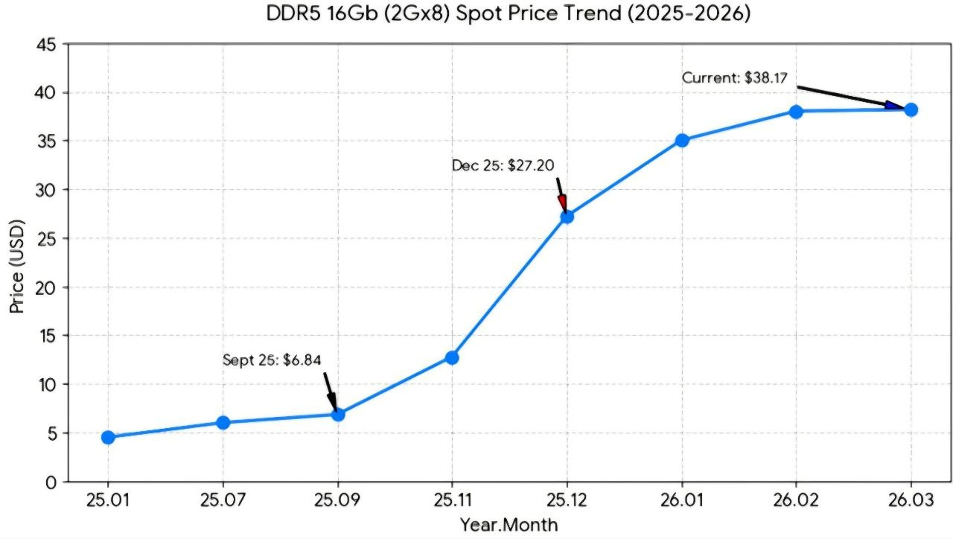
2024-02-29 | 73,400 | 12842.641215 | 0.54 | 1,491,461,901 | 0.57 | 21 | 78,497,994.79 | 0.66
2024-03-29 | 82,400 | 14434.355415 | 0.69 | 1,628,992,789 | 0.44 | 20 | 81,449,639.45 | 0.58
2024-04-30 | 77,500 | 14997.610956 | 0.88 | 1,594,783,559 | 0.37 | 22 | 75,942,074.24 | 0.31
2024-05-31 | 73,500 | 15458.364023 | 1.04 | 1,767,125,202 | 0.48 | 23 | 84,148,819.14 | 0.48
2024-06-28 | 81,500 | 16238.911244 | 1.11 | 1,899,278,376 | 0.63 | 19 | 99,962,019.79 | 0.80
2024-07-31 | 83,900 | 18838.412778 | 0.73 | 1,986,235,775 | 0.74 | 23 | 86,358,077.17 | 0.59
2024-08-30 | 74,300 | 18781.86617 | 0.88 | 1,839,895,463 | 0.43 | 21 | 87,614,069.67 | 0.50
2024-09-30 | 61,500 | 15556.205844 | 0.75 | 1,888,282,735 | 0.60 | 18 | 104,904,596.39 | 0.69
2024-10-31 | 59,200 | 20008.643864 | 0.97 | 1,912,033,811 | 0.68 | 20 | 95,601,690.55 | 0.59
2024-11-29 | 54,200 | 17065.913167 | 0.64 | 1,825,067,835 | 0.36 | 21 | 86,907,992.14 | 0.43
2024-12-30 | 53,200 | 15464.043161 | 0.70 | 2,096,464,352 | 0.44 | 21 | 99,831,635.81 | 0.31
2025-01-31 | 52,400 | 14689.780458 | 0.35 | 1,836,333,612 | 0.30 | 18 | 102,018,534.00 | 0.59
2025-02-28 | 54,500 | 13397.087035 | 0.04 | 1,681,458,212 | 0.13 | 14 | 84,072,910.60 | 0.07
2025-03-31 | 57,800 | 14202.583306 | -0.02 | 2,106,604,276 | 0.29 |  | 105,330,213.80 | 0.29
2025-04-30 | 55,500 | 15695.092874 | 0.05 | 2,103,328,275 | 0.32 |  | 95,605,830.68 | 0.26
2025-05-30 | 56,200 | 14020.78181 | -0.09 | 2,244,898,642 | 0.27 |  | 112,244,932 | 0.33
2025-06-30 | 59,800 | 12159.854999 | -0.25 | 2,291,729,325 | 0.21 |  | 120,617,333 | 0.21
2025-07-31 | 71,400 | 14894.108766 | -0.21 | 2,387,705,705 | 0.20 |  | 103,813,292 | 0.20
2025-08-29 | 69,700 | 17675.864435 | -0.06 | 2,615,929,305 | 0.42 |  | 130,796,465 | 0.49
2025-09-30 | 83,900 | 16604.588458 | 0.07 | 2,653,983,105 | 0.41 |  | 120,635,596 | 0.15
2025-10-31 | 107,500 | 20706.266857 | 0.03 | 2855276588 | 0.49 |  | 158626477.11 | 0.66
2025-11-28 | 100,500 | 24267.118136 | 0.42
2025-12-30 | 119,900 | 23723.683964 | 0.53
2026-01-30 | 160,500 | 35524.369058 | 1.42
2026-02-27 | 216,500 | 48169.418048 | 2.60
2026-03-31 | 167,200 | 55148.495735 | 2.88
2026-04-30 | 220,500 | 66478.838291 | 3.24
2026-05-29 | 317,000 | 77556.936237 | 4.53
6월 |  | 77556.936237 | 5.38
 |  | 77556.936237 | 4.21
 |  | 77556.936237 | 3.39
 |  | 77556.936237 | 3.67
 |  | 77556.936237 | 2.75
 |  | 77556.936237 | 2.20

양극재(NCM+NCA)
 |  |  |  |  |  |  |  |  |  | 엘앤에프, 에코프로비엠
 |  |  |  |  |  |  |  |  |  | 2841909020
 |  |  |  |  |  |  |  |  |  |  |  |  |  |  | 년월 | 금액(달러) | 금액(원화) | 중량(Kg)
년월 | 분기(일평균합) | 분기(평균) | QoQ | YoY | 일평균수출 | MoM | YoY | 금액(달러)/중량 | 판가 yoy | 원화매출 | QoQ | YoY | 판가 | QoQ |  |  |  |  | 금액(달러)/중량 | 분기 달러매출
2025년01월 |  |  |  |  | 19,698,818 | 2% | -31% | 24.28 | -0.29 |  |  |  |  |  | 2025년01월 | 354,578,726 | 518,269,137,234 | 14,605,763 | 24.28
2025년02월 |  |  |  |  | 20,604,670 | 5% | -37% | 24.23 | -0.23 |  |  |  |  |  | 2025년02월 | 412,093,407 | 596,290,892,173 | 17,006,216 | 24.23
2025년03월 | 62,883,670 | 20,961,223 | 13% | -29% | 22,580,181 | 10% | -19% | 24.31 | -0.17 | 1,769,459,354,245 | 6% | -26% | 24.27 | -5.4% | 2025년03월 | 451,603,622 | 654,899,324,838 | 18,579,797 | 24.31 | 1,218,275,755
2025년04월 |  |  |  |  | 19,219,528 | -15% | -33% | 23.20 | -0.16 |  |  |  |  |  | 2025년04월 | 422,829,609 | 613,796,266,623 | 18,221,903 | 23.20
2025년05월 |  |  |  |  | 21,787,250 | 13% | -15% | 24.23 | -0.12 |  |  |  |  |  | 2025년05월 | 435,744,992 | 613,848,482,423 | 17,986,445 | 24.23
2025년06월 | 65,174,352 | 21,724,784 | 4% | -22% | 24,167,575 | 11% | -19% | 24.29 | -0.14 | 1,856,451,925,066 | 8% | -20% | 23.91 | -1.5% | 2025년06월 | 459,183,920 | 628,807,176,020 | 18,902,999 | 24.29 | 1,317,758,521
2025년07월 |  |  |  |  | 20,350,676 | -16% | 17% | 23.30 | -0.19 |  |  |  |  |  | 2025년07월 | 468,065,546 | 641,846,616,319 | 20,089,355 | 23.30 | 1,362,994,458
2025년08월 |  |  |  |  | 18,704,020 | -8% | -14% | 23.21 | -0.17 |  |  |  |  |  | 2025년08월 | 374,080,396 | 519,049,877,478 | 16,115,753 | 23.21 | 1,301,329,862
2025년09월 | 57,707,483 | 19,235,828 | -11% | -9% | 18,652,788 | 0% | -23% | 23.07 | -0.10 | 1,731,319,748,926 | -5% | -1% | 23.19 | -3.0% | 2025년09월 | 410,361,325 | 570,423,255,129 | 17,791,095 | 23.07 | 1,252,507,267
2025년10월 |  |  |  |  | 17,855,842 | -4% | -9% | 23.47 | -0.11 |  |  |  |  |  | 2025년10월 | 321,405,147 | 454,171,162,873 | 13,696,119 | 23.47 | 1,105,846,868
2025년11월 |  |  |  |  | 17,431,948 | -2% | 3% | 23.63 | -0.06 |  |  |  |  |  | 2025년11월 | 348,638,966 | 504,345,504,197 | 14,755,168 | 23.63 | 1,080,405,438
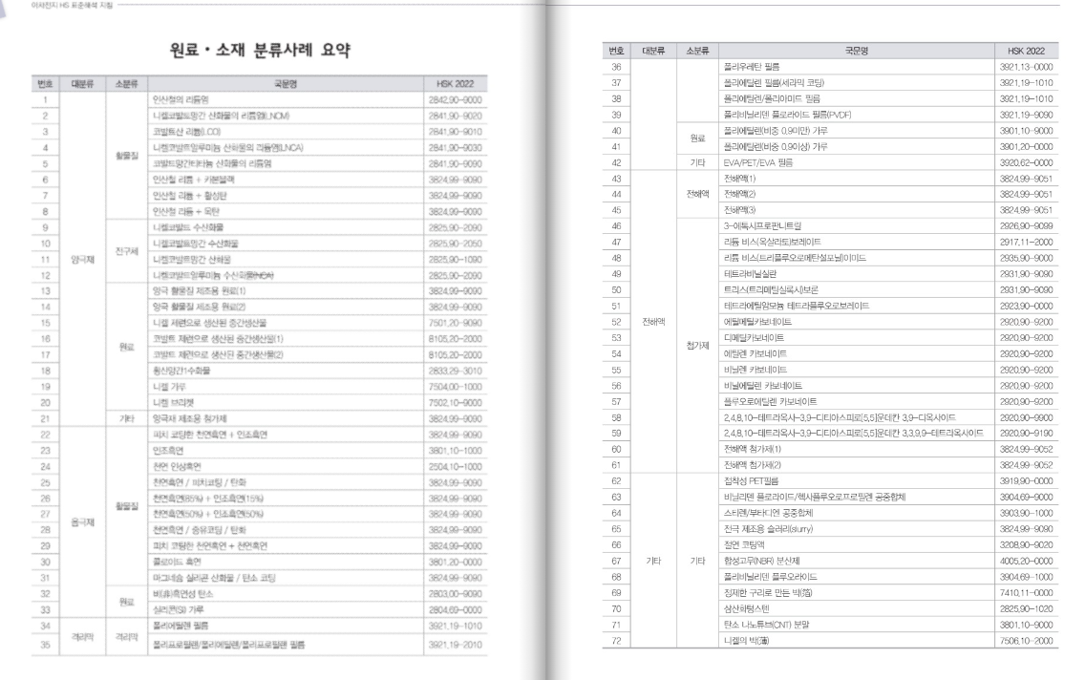
2025년12월 | 52,162,516 | 17,387,505 | -10% | -6% | 16,874,726 | -3% | -13% | 22.87 | -0.10 | 1,504,711,038,329 | -17% | -6% | 23.32 | 0.6% | 2025년12월 | 371,243,973 | 546,194,371,259 | 16,229,824 | 22.87 | 1,041,288,086
2026년01월 |  |  |  |  | 14,272,416 | -15% | -28% | 23.68 | -0.02 |  |  |  |  |  | 2026년01월 | 299,720,729 | 436,267,717,898 | 12,658,051 | 23.68 | 1,019,603,668
2026년02월 |  |  |  |  | 23,922,011 | 68% | 16% | 23.90 | -0.01 |  |  |  |  |  | 2026년02월 | 406,674,189 | 589,113,890,329 | 17,016,478 | 23.90 | 1,077,638,891
2026년03월 | 59,816,443 | 19,938,814 | 15% | -5% | 21,622,016 | -10% | -4% | 23.70 | -0.03 | 1,692,180,826,459 | 11% | -4% | 23.76 | 1.9% | 2026년03월 | 454,062,344 | 666,799,218,232 | 19,162,668 | 23.70 | 1,160,457,262
2026년04월 |  |  |  |  | 22,704,516 | 5% | 18% | 24.76 | 0.07 |  |  |  |  |  | 2026년04월 | 499,499,347 | 746,005,786,045 | 20,172,408 | 24.76 | 1,360,235,880
2026년05월 |  |  |  |  | 25,906,537 | 14% | 19% | 25.42 | 0.05 |  |  |  |  |  | 2026년05월 | 466,317,668 | 690,897,615,373 | 18,344,143 | 25.42 | 1,419,879,359
 | 48,611,053 | 24,305,526 | 22% | 12%

강관합산(7304~6)(미국)
 |  |  |  |  |  |  |  |  |  | 7304~6 | 미국
 |  |  |  |  |  |  |  |  |  |  |  |  | https://dream.kotra.or.kr/kotranews/cms/news/actionKotraBoardDetail.do?SITE_NO=3&MENU_ID=90&CONTENTS_NO=1&bbsGbn=244&bbsSn=244&pNttSn=174251
 |  |  |  |  |  |  |  |  |  |  |  |  |  |  | 년월 | 금액(달러) | 금액(원화) | 중량(Kg)
년월 | 분기(일평균합) | 분기(평균) | QoQ | YoY | 일평균수출 | MoM | YoY | 금액(달러)/중량 | 판가 yoy | 원화매출 | QoQ | YoY | 판가 | QoQ |  |  |  |  | 금액(달러)/중량 | 분기 달러매출
2025년01월 |  |  |  |  | 4,845,998 | 10% | 9% | 1.12 | 0.08 |  |  |  |  |  | 2025년01월 | 87,227,957 | 127,568,361,591 | 78,052,621 | 1.12
2025년02월 |  |  |  |  | 5,597,543 | 16% | 20% | 1.24 | 0.22 |  |  |  |  |  | 2025년02월 | 111,950,869 | 162,011,074,906 | 90,188,618 | 1.24
2025년03월 | 17,059,758 | 5,686,586 | 11% | 11% | 6,616,217 | 18% | 6% | 1.19 | 0.02 | 481,980,386,523 | 4% | 17% | 1.18 | 0.5% | 2025년03월 | 132,324,331 | 192,400,950,026 | 111,631,828 | 1.19 | 331,503,157
2025년04월 |  |  |  |  | 5,255,273 | -21% | 13% | 1.18 | 0.08 |  |  |  |  |  | 2025년04월 | 115,616,008 | 166,686,153,639 | 98,080,880 | 1.18
2025년05월 |  |  |  |  | 5,424,033 | 3% | 7% | 1.12 | 0.02 |  |  |  |  |  | 2025년05월 | 108,480,665 | 152,281,968,878 | 96,553,789 | 1.12
2025년06월 | 16,046,515 | 5,348,838 | -6% | 5% | 5,367,209 | -1% | -3% | 1.13 | 0.02 | 458,748,211,934 | -2% | 8% | 1.14 | -3.1% | 2025년06월 | 101,976,963 | 139,780,089,417 | 90,088,419 | 1.13 | 326,073,636
2025년07월 |  |  |  |  | 4,414,134 | -18% | -16% | 1.16 | -0.03 |  |  |  |  |  | 2025년07월 | 101,525,071 | 139,571,475,657 | 87,624,354 | 1.16 | 311,982,699
2025년08월 |  |  |  |  | 3,185,071 | -28% | -33% | 1.23 | -0.03 |  |  |  |  |  | 2025년08월 | 63,701,411 | 88,401,478,765 | 51,624,340 | 1.23 | 267,203,445
2025년09월 | 10,939,692 | 3,646,564 | -32% | -25% | 3,340,488 | 5% | -27% | 1.08 | -0.10 | 330,216,828,966 | -27% | -20% | 1.16 | 1.0% | 2025년09월 | 73,490,725 | 102,243,874,544 | 68,228,467 | 1.08 | 238,717,207
2025년10월 |  |  |  |  | 2,473,123 | -26% | -38% | 0.92 | -0.26 |  |  |  |  |  | 2025년10월 | 44,516,221 | 62,975,718,077 | 48,462,420 | 0.92 | 181,708,357
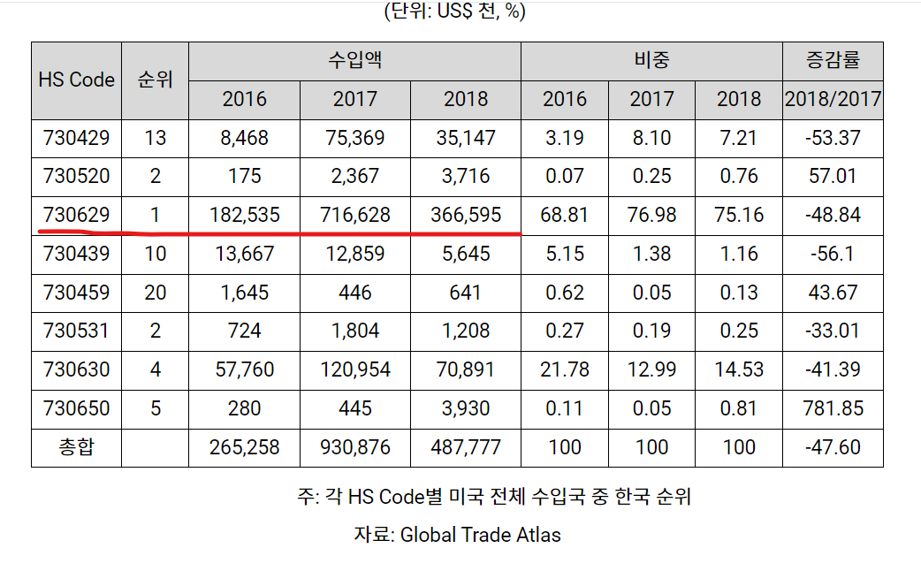
2025년11월 |  |  |  |  | 3,392,290 | 37% | -51% | 1.05 | -0.11 |  |  |  |  |  | 2025년11월 | 67,845,801 | 98,484,292,079 | 64,422,225 | 1.05 | 185,852,747
2025년12월 | 9,747,912 | 3,249,304 | -11% | -36% | 3,882,498 | 14% | -12% | 1.01 | -0.09 | 287,239,119,295 | -17% | -35% | 0.99 | -14.1% | 2025년12월 | 85,414,958 | 125,779,109,139 | 84,653,092 | 1.01 | 197,776,980
2026년01월 |  |  |  |  | 4,002,035 | 3% | -17% | 0.94 | -0.16 |  |  |  |  |  | 2026년01월 | 84,042,740 | 122,613,182,445 | 89,699,805 | 0.94 | 237,303,499
2026년02월 |  |  |  |  | 4,159,766 | 4% | -26% | 0.96 | -0.23 |  |  |  |  |  | 2026년02월 | 70,716,019 | 102,384,320,184 | 73,935,136 | 0.96 | 240,173,717
2026년03월 | 14,060,460 | 4,686,820 | 44% | -18% | 5,898,659 | 42% | -11% | 1.04 | -0.12 | 407,721,631,856 | 41% | -15% | 0.98 | -1.6% | 2026년03월 | 123,871,836 | 182,724,129,227 | 119,001,167 | 1.04 | 278,630,595
2026년04월 |  |  |  |  | 5,929,011 | 1% | 13% | 0.96 | -0.19 |  |  |  |  |  | 2026년04월 | 130,438,251 | 194,179,621,414 | 136,552,403 | 0.96 | 325,026,106
2026년05월 |  |  |  |  | 7,538,367 | 27% | 39% | 1.04 | -0.08 |  |  |  |  |  | 2026년05월 | 135,690,600 | 201,593,065,706 | 130,587,058 | 1.04 | 390,000,687
 | 13,467,378 | 6,733,689 | 44% | 26%

